Тех задание
Техническое задание на постройку индивидуального стенда ОАО «БАТЭ» на международной промышленной выставке "ИННОПРОМ. Беларусь" (г. Минск, 29 сентября-1 октября)
 | Анкета компании-застройщика
 | Название компании:
 | Контактное лицо:
 | Наличие портфолио (в наличии / нет в наличии)
 | Сайт (ссылка на веб-сайт)
 | Свидетельство о регистрации (данные о регистрации, ИНН)
 | Опыт работы (возраст компании)
 | Опыт работы с Белинтерэкспо (совместные проекты)
 | Местоположение главного офиса (только город)
 | Местоположение производственного цеха (только город)
 | Есть ли заказы на выставке помимо Белинтерэкспо (да / нет)

На схеме павильона Республики Беларусь
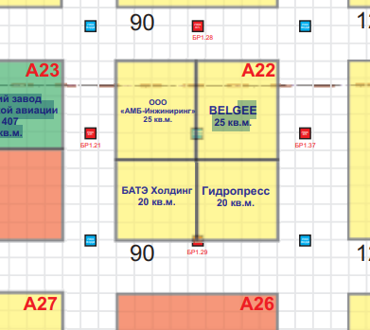 |  |  | Выставка | ИННОПРОМ. Беларусь
 |  |  | Дата | 29 сентября-1 октября
 |  |  | Город | Минск
 |  |  | Экспонент | ОАО «БАТЭ»
 |  |  | Метраж | 20 кв. м.
 |  |  | Размеры | 4.5 м х 4.5 м
 |  |  | Павильон и номер стенда | Павильон Республики Беларусь, стенд А22
 |  |  | Дизайн-проект | Составлено ОАО «БАТЭ»

* Разделы заполняются и дополняются компанией-застройщиком
Пол:
 | Перечень | Описание |  | Цена | Кол-во |  | Сумма
1. | Напольное покрытие | Ковровое покрытие, проводные соединения скрыты дополнительным слоем ковра (заплатки). |  |  | 20 | м² | 0
ИТОГО: |  |  |  |  |  |  | 0
Стенд ОАО "БАТЭ" (20 кв.м.):
№ | Перечень | Описание |  | Цена | Кол-во |  | Сумма
1. | Несущая стена | Каркас стен ДСП / МДФ с баннерной таканью. |  |  | 5 на 4 (угловая) | м² | 0
2. | Высота стенда | Баннерная ткань на несущую стену за стендом (со стороны пожарных гидрантов) |  |  | 6 | м | 0
3. | Переговорная комната коллективного стенда | Каркас стен ДСП / МДФ с баннерной таканью |  |  | 6 | м² | 0
4. | Подсобное помещение | Каркас стен ДСП / МДФ с баннерной таканью |  |  | 3 | м² | 0
5. | Таблички с логотипами предприятий холдинга | Логотипы холдинга с контражурной подсветкой белого цвета |  |  | 22 | шт. | 0
6. | Логотип с подстветкой "Автокомпоненты" | Логотип Автокомпоненты с контражурной подсветкой синего цвета |  |  | 5 | шт. | 0
7. | Логотип с подстветкой "БАТЭ" | Логотип БАТЭ с контражурной подсветкой синего цвета |  |  | 1 | шт. | 0
8. | Декоративная конструкция с витриной и вертикальным озеленением | 5 полок с подстветкой |  |  | 1 | шт. | 0
9. | Торцевая стена с витриной 1.7-2м.(ширина) с подсветкой | Ниша на три полки с подстветкой, по периметру LED подсветка голубая |  |  | 1 | шт. | 0
10. | Дверь | Дверь с фурнитурой, ключами, порталом и металлическим порогом |  |  | 2 | шт. | 0
ИТОГО: |  |  |  |  |  |  | 0
Электричество и освещение:
№ | Перечень | Описание |  | Цена | Кол-во |  | Сумма
1. | Светильник | Споты на несущей стене |  |  | 13 | шт. | 0
2. | Розетка | В помещениях и в инфостойках |  |  | 5 | шт. | 0
ИТОГО: |  |  |  |  |  |  | 0
Производственные расходы:
1. | Уборка стенда после монтажа | Обеспыливание всех поверхностей, уборка мусора |  |  | 1 |  | 0
2. | Вывоз мусора / утилизация стенда | - |  |  | 1 | - | 0
3. | Ежедневная уборка стенда | Сопровождение на протяжении мероприятия, утренняя уборка |  |  | 3 | - | 0
ИТОГО: |  |  |  |  |  |  | 0
ИТОГО РАБОТ: |  |  |  |  |  |  | #REF!
НАЛОГИ (Система налогобложения_____________):
ИТОГО С НАЛОГАМИ: |  |  |  |  |  |  | #REF!

Оборудование
№ | Перечень | Описание |  | Цена | Кол-во |  | Сумма
1 | Декоративная клумба из ДСП цвета инфостойки, примерный размер 1300х250х980 (под формат листа ДСП). Растение "Сансевиерии" или аналог. | 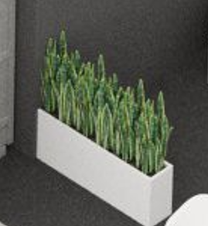 |  |  | 1 | шт.
2 | Информационная стойка ЛДСП с встроенными с двух сторон подиумами с логотипом, подсветкой, розетками, замком на ключе (ширина на схеме) | 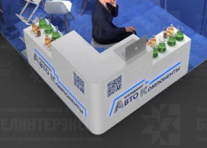 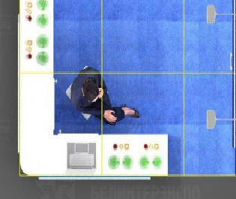 |  |  | 1 | шт.
3 | Стул белый |  |  |  | 4 | шт.
4 | Стул барный |  |  |  | 2 | шт.
5 | Стул офисный | 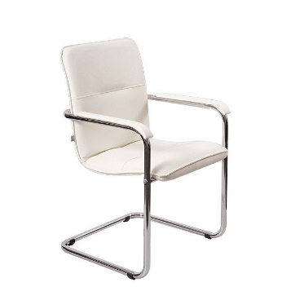 |  |  | 6 | шт.
6 | Стол |  |  |  | 1 | шт.
7 | Буклетница без дефектов |  |  |  | 1 | шт.
8 | Витрина в стене с подсветкой | 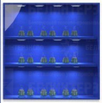 |  |  | 1 | шт.
9 | Витрина с подсветкой и розеткой |  |  |  | 1 | шт.
10 | Стол для переговоров на 4-6 персон ЛДСП, металлические опоры. 2200х700х750 |  |  |  | 1 | шт.
11 | Зеркало
12 | Стеллаж | 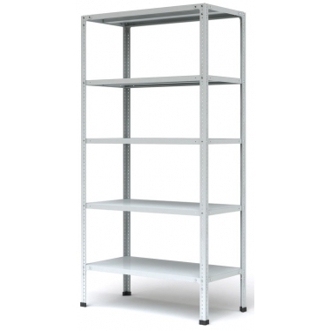 |  |  | 1 | шт.
13 | Вешалка настенная |  |  |  | 1 | шт.
14 | Корзина для бумаги и одноразовые пакеты | 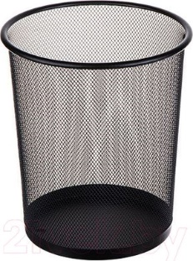 |  |  | 1 | компл.
15 | Бак для мусора с крышкой и одноразовые пакеты |  |  |  | 1 | компл.

